差旅费用
安徽信息工程学院_费用报销单_差旅费
 |  |  |  |  |  |  |  |  |  |  |  |  | 单位：元
出发时间 | 到达时间 | 起迄地点 |  | 交通工具 | 出差事由 | 结果说明 | 车船费 | 自动引用，请填写对应子页 |  |  |  |  | 备注
 |  |  |  |  |  |  |  | 住宿费 | 住宿补助 | 出差交通补贴 | 伙食补助 | 差旅费其他
2025年5月20日 9:49 | 2025年5月20日 23:15 | 芜湖 | 昆明 | 火车 | 参会 |  | 1868.00 | 900.00 | 90.00 | 640.00 | 800.00 | 50.00 | 张老师、李老师
2025年5月23日 8:48 | 2025年5月23日 22:11 | 昆明 | 芜湖 | 火车 | 参会 |  | 1950.00 |  |  |  |  |  | 张老师、李老师

单项费用小计： |  |  |  |  |  |  | 3,818.00 | 900.00 | 90.00 | 640.00 | 800.00 | 50.00
各项费用合计： |  |  |  |  |  |  | ¥6,298.00
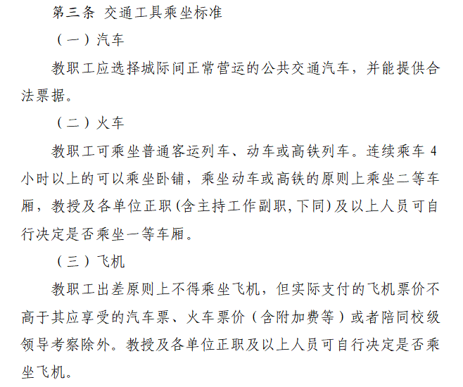

住宿费
安徽信息工程学院_费用报销单_住宿费
 |  |  |  |  |  |  |  |  | 单位：元
住宿开始日期 | 住宿结束日期 | 住宿城市 | 住宿标准 | 实际住宿天数 | 实际住宿单价 | 实际住宿金额 | 住宿补助金额 | 同住人 | 备注
2025年5月20日 23:30 | 2025年5月23日 07:30 | 昆明 | 360.00 | 3 | 300.00 | 900.00 | 90.00 | 张老师 | 同性

单项费用小计： |  |  |  |  |  | ￥900.00 | ￥90.00
注：住宿费标准为一个双人间价格

 |  | 教职工标准 |  |  |  |  |  |  | 学生标准
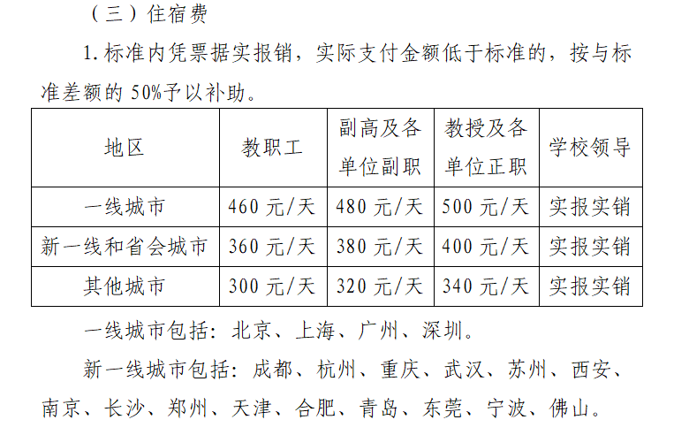
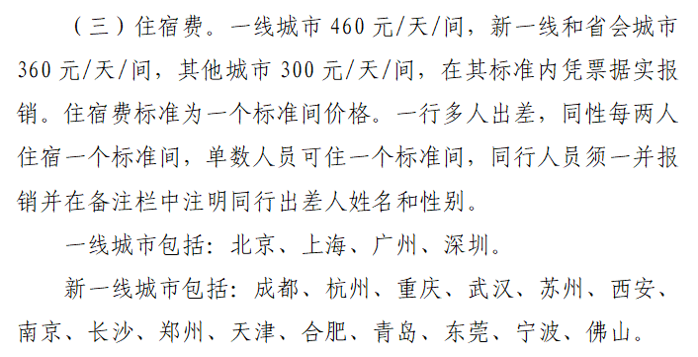

 |  |  |  |  |  |  |  |  | 注：学生无住宿差额补助

